Декомпозиция магазин
 |  | основной функционал (тест-кейсы)
 |  | второстепенные сценарии (чек-лист)

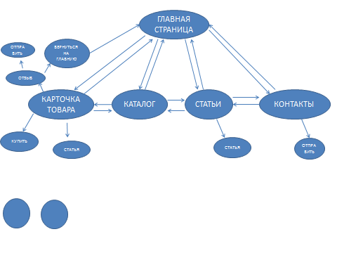
 | список проверок состояний и связей, тест-кейсы
 | Текущее состояние | Событие | Действие | Следующее состояние
1 | главная страница | переход к карточке товара | - | карточка товара
 | главная страница | переход с каталогу товара | - | каталог
 | главная страница | переход к списку статей | - | список статей
 | главная страница | переход в контакты | - | контакты
2 | карточка товара | купить | - | позвони мне / я позвоню сам
 | карточка товара | статья | - | статья
 | карточка товара | отзыв | - | отправить / вернуться на главную
 | позвони мне | вносим данные телефона | сохранить телефон в БД | подтверждение о звонке
 | я позвоню сам | отмена | отмена | возврат в карточку товара
3 | отзыв | вводим данные | отправить | подтверждение об отправке
 | отзыв | отмена | вернуться на главную | главная страница
4 | каталог | переход к карточке товара | - | карточка товара
 | каталог | переход к главной странице | - | главная страница
 | каталог | преход к статьям | - | статьи
 | каталог | переход к контактам | - | контакты
5 | статьи | переход к главной странице | - | главная страница
 | статьи | переход в каталог товаров | - | каталог товаров
 | статьи | переход в контакты | - | контакты
 | статьи | статья | - | статья
6 | контакты | переход к главной странице | - | главная страница
 | контакты | переход в каталог товаров | - | каталог товаров
 | контакты | преход к статьям | - | статьи
 | контакты | вводим данные | отправить | подтверждение об отправке

